Estrutura de quebra de trabalho
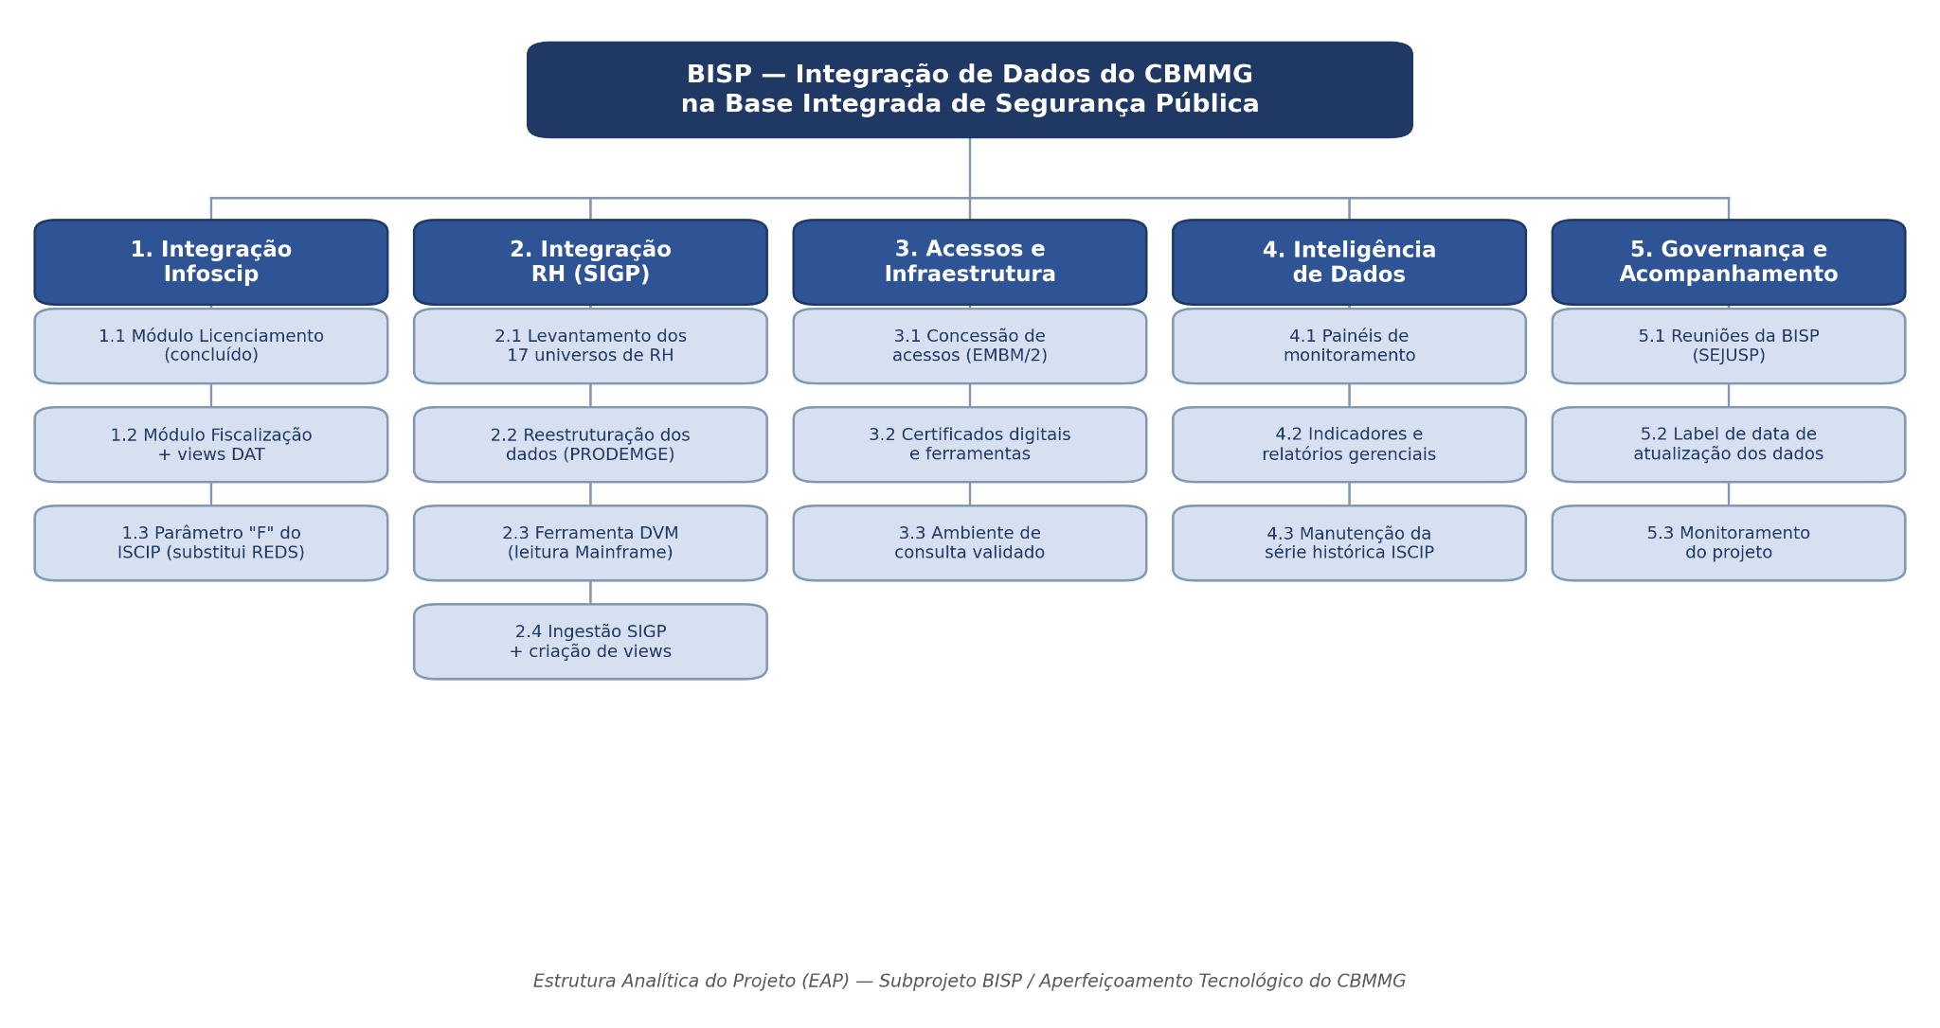
Gerente do portfólio: | Coronel BM Moisés Magalhães de Sousa |  | Programa: | Aperfeiçoamento Tecnológico do CBMMG
Eixo: | Inovação e Transformação Digital |  | Projeto: | Modernização dos Sistema de Informação do CBMMG - GT's Integrados
 |  |  | Subprojeto: | Base Integrada de Segurança Pública - BISP
Gerente de Eixo: | Coronel BM Luiz Frederico Barreto Pascoal |  | Gerente de Projeto: | Tenente-coronel BM Paulo Afonso Montezano Crispim

 |  | ESTRUTURA ANALÍTICA DO PROJETO (Estrutura de quebra de trabalho do projeto)

